Лист1
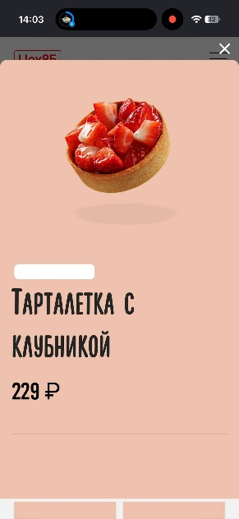
Номер бага | ID баг-репорта | Заголовок | Предусловие | Шаги | ОР | ФР | Окружение | Серьезность | ссылка
1 | 101 | Не прогружается интерфейс сайта | Выключить VPN | Зайти на сайт с мобильного устройства, зайти в любой раздел и нажать на любой продукт | Под изображением продукта его описание | Под изображением продукта нет описания | IOS 26.7.1 | Средняя | https://share.google/tqNcZ6rKS44lf9d30
2 | 102 | Не приближается карта | Выключить VPN | Зайти на сайт, перейти по ссылке"выбрать адрес", нажать "+" на клавиатуре | Увеличение изображения карты | Размер изображения карты не изменился | Windows 10Pro Версия 22H2 Сборка 19045.6456, Google Chrome Версия: 153.0.8010.36 | Низкая | https://dixy.ru/product/morkov-mytaya-tst0036199/
3 | 103 | Не отдаляется карта | Выключить VPN | Зайти на сайт, перейти по ссылке"выбрать адрес", нажать "-" на клавиатуре | Уменьшение изображения карты | Размер изображения карты не изменился | Windows 10Pro Версия 22H2 Сборка 19045.6456, Google Chrome Версия: 153.0.8010.36 | Низкая | https://dixy.ru/product/morkov-mytaya-tst0036199/
4 | 104 | Не открывается раздел каталога | Выключить VPN | Зайти на сайт с мобильного устройства, зайти в каталог и нажать на любой раздел | Открытие страницы каталога по разделу | Раздел не открлыся | IOS 26.7.1 | Средняя | https://cherrywood.ru/
5 | 105 | Не открывается приложение | Выключить VPN | Открыть сайт с мобильного устройства, зайти в раздел система лояльности и нажать на "скачать приложение" | Переход на страницу с приложением | Страница не открылась | IOS 26.7.1 | Средняя | https://ramenshifu.ru/#popup:subscription1
6 | 106 | На Яндекс Маркете после выполнения условий акции «Товар за 1₽» система ошибочно сообщает, что товар уже получен | Пользователь авторизован, выполнил условия акции (совершил необходимые покупки) | Открыть сайт, перейти к баннеру акции «Товар за 1 рубль» | Открывается страница получения товара за 1₽ | Баннер исчезает, появляется сообщение «Вы уже получили товар за 1 рубль»; в истории заказов товара нет, акция не была использована | IOS 26.7.1 | Средняя | https://market.yandex.ru/
7 | 107 | Не приближается карта | Выключить VPN | Зайти на сайт, перейти в раздел "Магазины", нажать "+" на клавиатуре | Увеличение изображения карты | Размер изображения карты не изменился | Windows 10Pro Версия 22H2 Сборка 19045.6456, Google Chrome Версия: 153.0.8010.36 | Низкая | https://vkusvill.ru/
8 | 108 | Не отдаляется карта | Выключить VPN | Зайти на сайт, перейти в раздел "Магазины", нажать "-" на клавиатуре | Уменьшение изображения карты | Размер изображения карты не изменился | Windows 10Pro Версия 22H2 Сборка 19045.6456, Google Chrome Версия: 153.0.8010.36 | Низкая | https://vkusvill.ru/
9 | 109 | Нет сезонных ивентов | Выключить VPN | Открыть приложение | Есть ивент | Нет ивента | IOS 26.7.1 | Высокая | https://share.google/EWrm8wbT4PeGC3Mtu
10 | 110 | Не доступна реклама для получения дополнительных алмазов | Включить VPN | Открыть приложение, пеерйти в "Майпад", нажать на кнопку для просмотра рекламы | Проигрывание рекламы, получение приза | Реклама недоступна | IOS 26.7.1 | Средняя | https://share.google/EWrm8wbT4PeGC3Mtu | 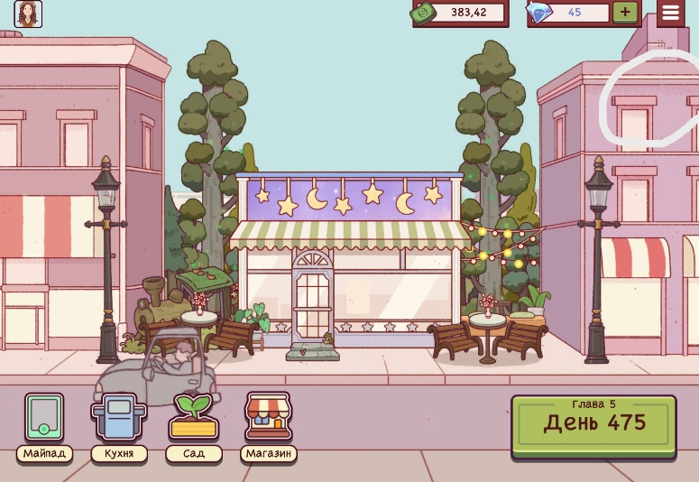 | 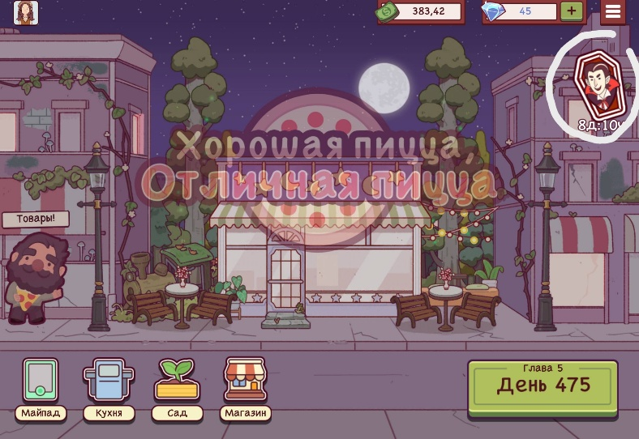 | 